ผู้ผลิตรายย่อย
 | มิติด้านผู้ผลิตรายย่อย (Small-Scale Producers) | Big C | ที่มาของข้อมูล | CP Fresh Mart | ที่มาของข้อมูล | Foodland | ที่มาของข้อมูล | Gourmet Market | ที่มาของข้อมูล | Makro | ที่มาของข้อมูล | Tesco Lotus | ที่มาของข้อมูล | Villa Market | ที่มาของข้อมูล | คำอธิบายเพิ่มเติม
 | ตัวชี้วัด
P1 | การประเมินผลกระทบด้านสิทธิมนุษยชน (Human Rights Impact Assessments: HRIAs): ทางบริษัทมีการประเมินผลกระทบของกิจกรรมในห่วงโซ่อุปทานที่มีต่อผู้ผลิตรายย่อยหรือไม่
P1.1 | บริษัทให้คำมั่นว่าจะตีพิมพ์การประเมินผลกระทบด้านสิทธิมนุษยชนอย่างน้อย 3 ฉบับที่มุ่งเน้นไปที่ผลกระทบของการดำเนินการในห่วงโซ่อุปทานความเสี่ยงสูงที่มีต่อผู้ผลิตรายย่อย |  |  |  |  |  |  |  |  |  |  |  |  |  |  | ในการได้คะแนนในข้อนี้ บริษัทต้องแสดงให้เห้นถึงกระบวนการปรึกษาบริษัทรายอื่นในอุตสาหกรรมเดียวกัน รัฐบาล และผู้มีส่วนได้ส่วนเสียที่เกี่ยวข้อง เช่น กลุ่มหรือองค์กรผู้ผลิต ภาคประชาสังคม องค์กรด้านสิทธิสตรี ตลอดจนผู้ผลิตรายย่อยที่เนสตรี รวมทั้งองค์กรประชาสังคมและองค์กรสิทธิสตรี และการมีส่วมร่วมกับคนงานหญิงและชายในระหว่างกระบวนการประเมินผลกระทบด้านสิทธิมนุษยชนต่อผู้ผลิตรายย่อย นอกจากนี้การประเมินผลกระทบต้องแสดงความแตกต่างต่อผุ้ชายและผุ้หญิง ตลอดจนต่อกลุ่มผู้ผลิตรายย่อย
P1.2 | บริษัทได้ตีพิมพ์การประเมินผลกระทบด้านสิทธิมนุษยชนอย่างน้อย 1 ฉบับในช่วง 3 ปีที่ผ่านมาที่ได้พิจารณาผลกระทบด้านสิทธิมนุษยชนหรือผลกระทบทางสังคมอื่นๆอันเกิดจากกิจกรรมในห่วงโซ่อุปทานที่มีต่อผู้ผลิตรายย่อย และได้ตีพิมพ์แผนปฏิบัติการสำหรับการจัดการกับสาเหตุพื้นฐานของผลกระทบเชิงลบที่ระบุได้ |  |  |  |  |  |  |  |  |  |  |  |  |  |  | ในการได้คะแนนในข้อนี้ บริษัทต้องแสดงให้เห้นถึงกระบวนการปรึกษาบริษัทรายอื่นในอุตสาหกรรมเดียวกัน รัฐบาล และผู้มีส่วนได้ส่วนเสียที่เกี่ยวข้อง เช่น กลุ่มหรือองค์กรผู้ผลิต ภาคประชาสังคม องค์กรด้านสิทธิสตรี ตลอดจนผู้ผลิตรายย่อยที่เนสตรี รวมทั้งองค์กรประชาสังคมและองค์กรสิทธิสตรี และการมีส่วมร่วมกับคนงานหญิงและชายในระหว่างกระบวนการประเมินผลกระทบด้านสิทธิมนุษยชนต่อผู้ผลิตรายย่อย นอกจากนี้การประเมินผลกระทบต้องแสดงความแตกต่างต่อผุ้ชายและผุ้หญิง ตลอดจนต่อกลุ่มผู้ผลิตรายย่อย
P1.3 | บริษัทได้ตีพิมพ์การประเมินผลกระทบที่เกี่ยวเนื่องและแผนปฏิบัติการที่สัมพันธ์กันอย่างน้อย 3 ฉบับที่ได้นำไปใช้ในช่วง 3 ปีที่ผ่านมา |  |  |  |  |  |  |  |  |  |  |  |  |  |  | ในการได้คะแนนในข้อนี้ บริษัทต้องแสดงให้เห้นถึงกระบวนการปรึกษาบริษัทรายอื่นในอุตสาหกรรมเดียวกัน รัฐบาล และผู้มีส่วนได้ส่วนเสียที่เกี่ยวข้อง เช่น กลุ่มหรือองค์กรผู้ผลิต ภาคประชาสังคม องค์กรด้านสิทธิสตรี ตลอดจนผู้ผลิตรายย่อยที่เนสตรี รวมทั้งองค์กรประชาสังคมและองค์กรสิทธิสตรี และการมีส่วมร่วมกับคนงานหญิงและชายในระหว่างกระบวนการประเมินผลกระทบด้านสิทธิมนุษยชนต่อผู้ผลิตรายย่อย นอกจากนี้การประเมินผลกระทบต้องแสดงความแตกต่างต่อผุ้ชายและผุ้หญิง ตลอดจนต่อกลุ่มผู้ผลิตรายย่อย
P2 | การสนับสนุนผู้ผลิตรายย่อย (Support for small-scale producers): ทางบริษัทได้ให้การสนับสนุนผู้ผลิตรายย่อยในห่วงโซ่อุปทานของบริษัทหรือไม่
P2.1 | บริษัทได้ให้คำมั่นที่ชัดเจนว่าจะสนับสนุนผู้ผลิตรายย่อยในห่วงโซ่อุปทานของบริษัทเพื่อเพิ่มความทนทานและความมั่นคงของผู้ผลิต โดยได้วาดแผนการที่บริษัทจะปรับการสนับสนุนให้ตรงกับความต้องการของผู้ผลิตรายย่อยทั้งชายและหญิง เช่น การสนับสนุนให้ผู้ผลิตรายย่อยเข้าถึงทรัพยากร องค์ความรู้ วัตถุดิบและเทคโนโลยี หรือระบบประกัน ตลอดจนได้ร่างวิธีการที่จะสนับสนุนความต้องการเฉพาะด้านของผู้ผลิตสตรีรายย่อย | ü | (1) รายงานประจำปีและรายงานความรับผิดชอบต่อสังคม 2559, หน้า 100 และ 107 https://bigc.listedcompany.com/misc/ar/20170324-bigc-ar2016-th-03.pdf | ü | (1) รายงานความยั่งยืน 2559, บริษัท เจริญโภคภัณฑ์อาหาร จำกัด (มหาชน), หน้า 65 https://goo.gl/ur9z7c (2) รายงานประจำปี 2559, ปัจจัยความเสี่ยง, หน้า 7 https://goo.gl/NsWis2 (3) CPF Monthly Newsletter, July 2015 https://goo.gl/rgd5LL (4) เว็บไซต์องค์กร, ความยั่งยืน, https://goo.gl/rzRjuK (5) เว็บไซต์องค์กร, สื่อเผยแพร่, 10 เมษายน 2560, https://goo.gl/5QDhQk (6) เว็บไซต์องค์กร, สื่อเผยแพร่, 15 กันยายน 2559, https://goo.gl/DfErfS (7) เว็บไซต์องค์กร, สื่อเผยแพร่, 28 เมษายน 2559, https://goo.gl/JMjRpP (8) เว็บไซต์องค์กร, สื่อเผยแพร่, 26 ธันวาคม 2557, https://goo.gl/S9Efqy |  |  |  |  | ü | (1) แบบแสดงรายการข้อมูลประจำปี 56-1 ปี 2559, หน้า 144, https://goo.gl/YEQy5h (2) พิมพ์ไทย, 1 สิงหาคม 2560 (3) สยามธุรกิจ, 12 สิงหาคม 2560 (4) ThaiPR.net https://goo.gl/r8t9PL (5) โพสท์ทูเดย์ และ ฐานเศรษฐกิจ พาดหัวข่าว "แม็คโครมุ่งมั่นพัฒนาสินค้าเกษตรคุณภาพ สนองนโยบายประชารัฐ เดินหน้าจัดโครงการส่งเสริมเกษตรกรอย่างยั่งยืน (6) ข่าวสด, 10 พฤศจิกายน 2559, https://goo.gl/8gZyQa | ü | 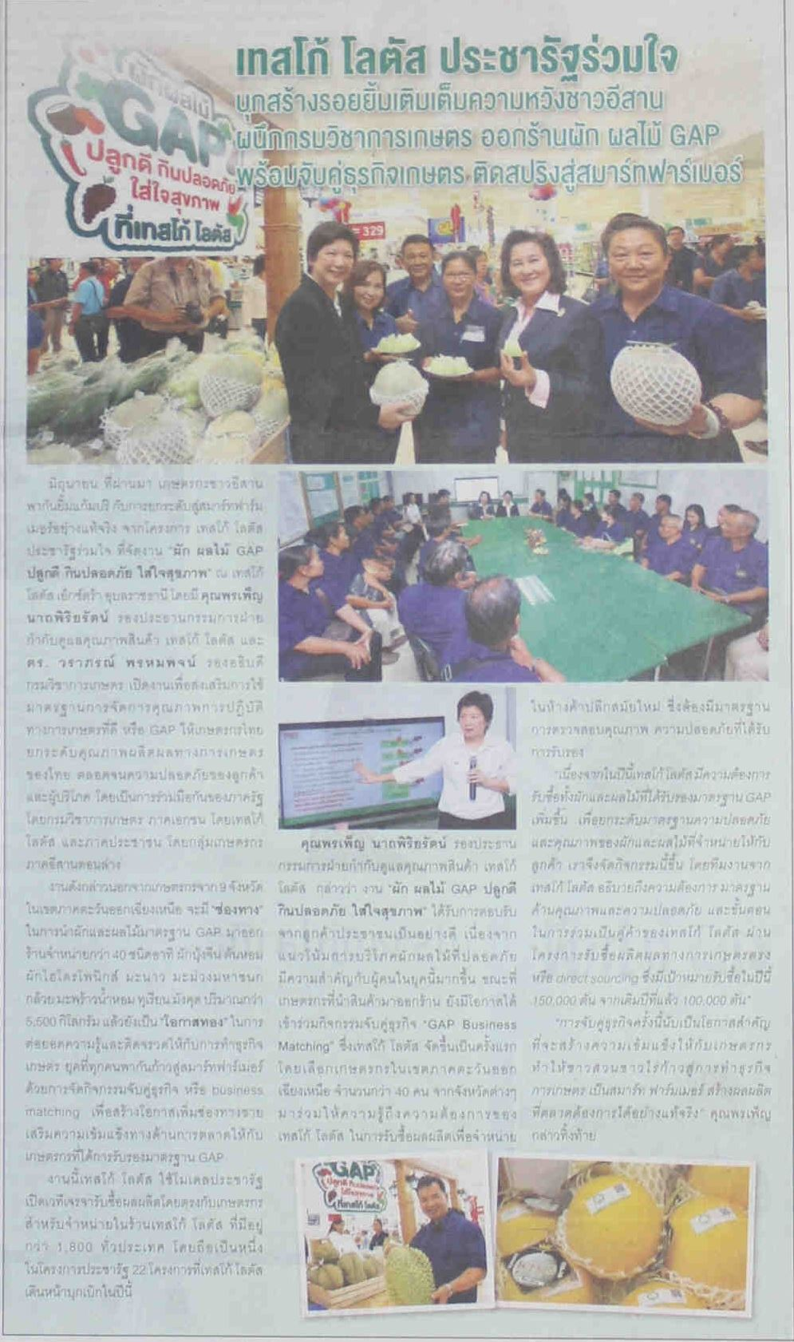 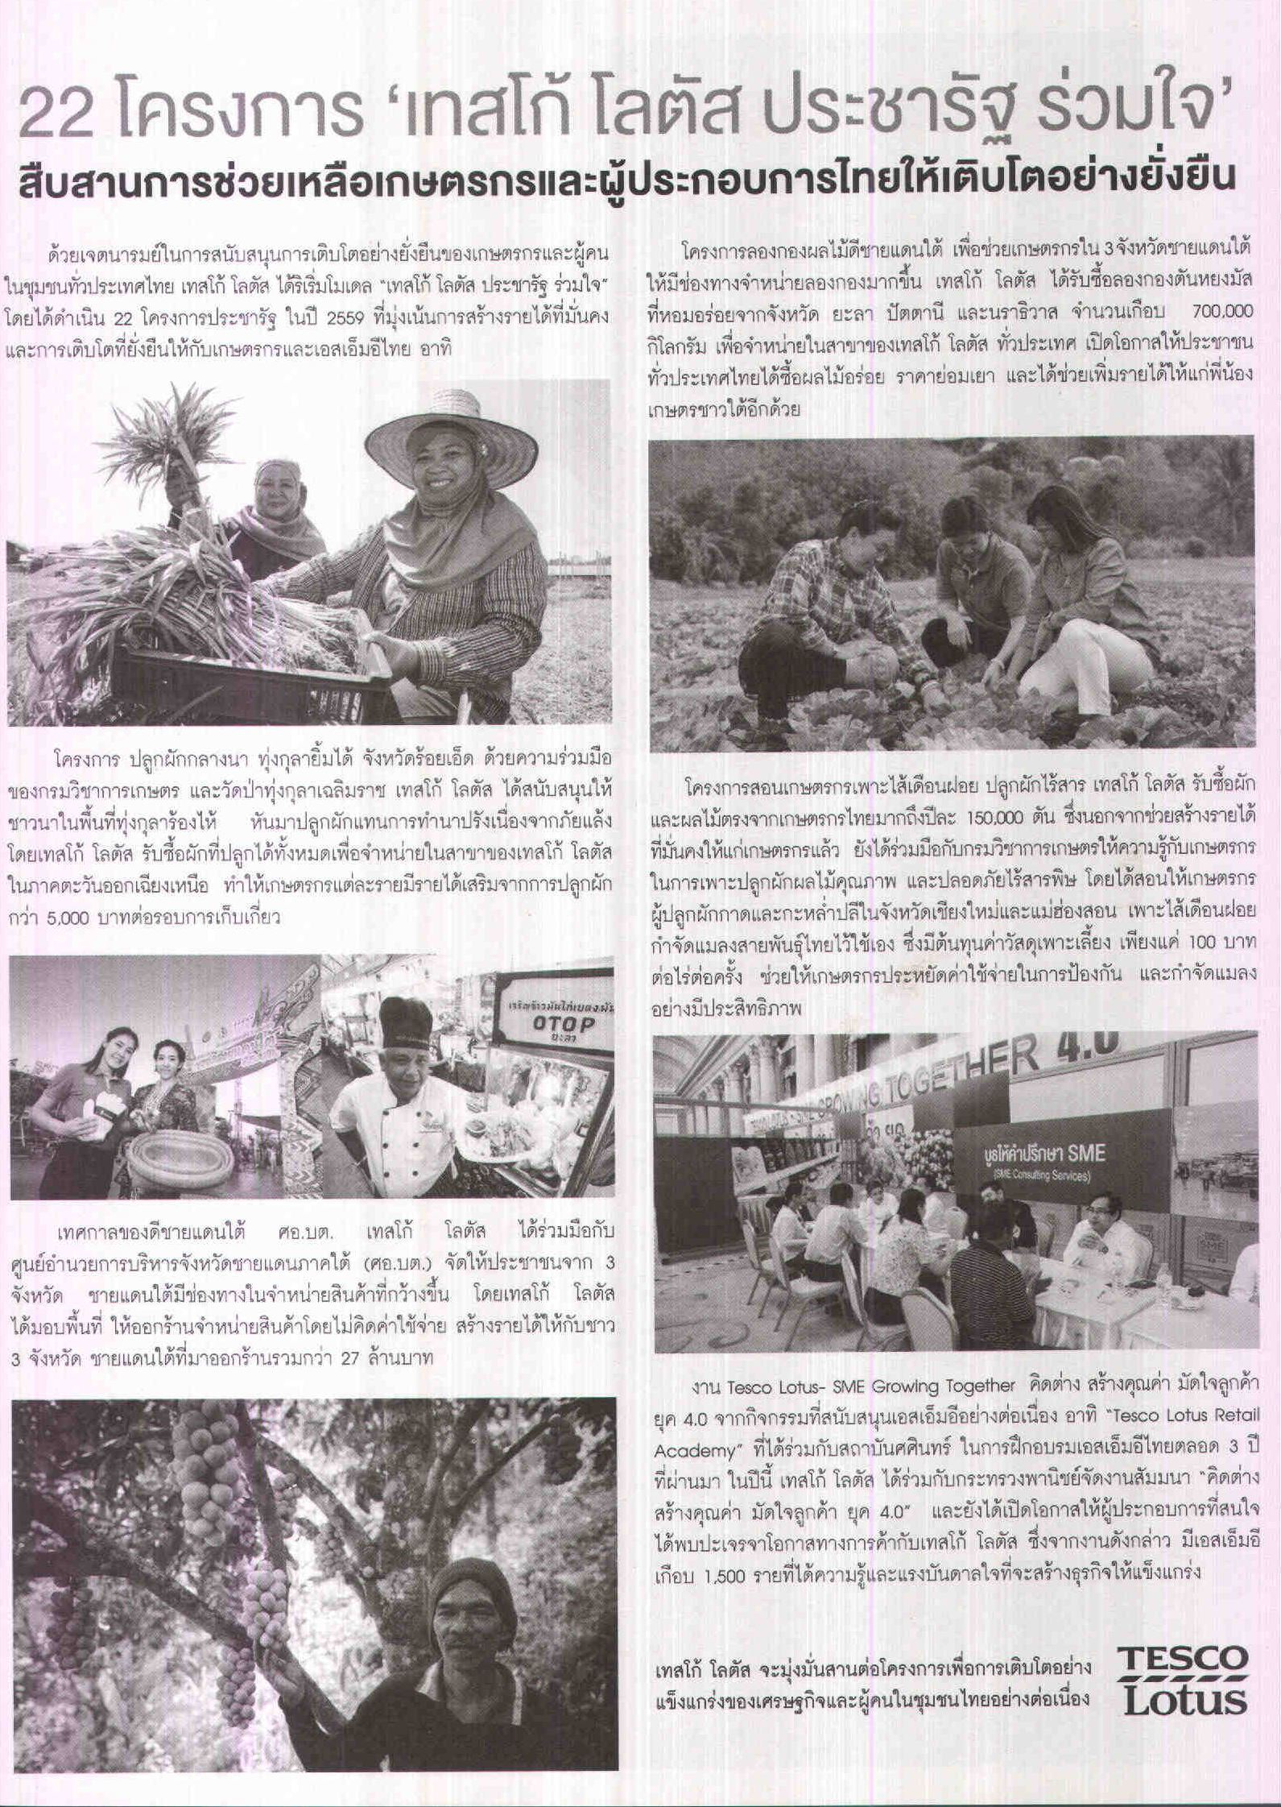 Our approach to Human Rights in our supply chain https://www.tescoplc.com/little-helps-plan/reports-policies-and-disclosure/our-approach-to-human-rights-in-our-supply-chain/ [submitted by Tesco 27.10.17, to be uploaded by 9 Nov 2017] (p8) |  |  | การที่บริษัทจัดซื้อสินค้าที่ได้รับการรับรอง (Certified Prodducts) หรือการเป็นสมาชิกการริเริ่มของผู้มีส่วนได้ส่วนเสีย (MSI) ไม่เพียงพอต่การได้คะแนนในข้อนี้
P2.2 | บริษัทให้แนวทางแก่ซัพพลายเออร์เพื่อการสนับสนุนให้ผู้ผลิตรายย่อยมีความทนทาน (resilient) มากขึ้น เช่น การกล่าวถึงในจรรยาบรรณของซัพพลายเออร์ (Supplier Code) ในการ (1) การอบรมด้านต่างๆ เช่น การบริหารความเสี่ยง ความช่วยเหลือทางเทคนิค การปฏิบัติทางการเกษตรที่ดี การพัฒนาทักษะทางธุรกิจและการต่อรอง หรือการประเมินและเข้าถึงข้อมูลการตลาด หรือ (2) การให้ข้อมูลของตลาด หรือ (3) การอำนวยความสะดวกในการเข้าถึงสินเชื่อ |  |  |  |  |  |  |  |  |  |  |  |  |  |  | การที่บริษัทจัดซื้อสินค้าที่ได้รับการรับรอง (Certified Prodducts) หรือการเป็นสมาชิกการริเริ่มของผู้มีส่วนได้ส่วนเสีย (MSI) ไม่เพียงพอต่การได้คะแนนในข้อนี้
P2.3 | บริษัทได้ระบุตัวอย่างในกลุ่มประเภทอาหารที่มีความเสี่ยงมากที่สุด (ประเภทอาหารอย่างน้อย 3 ประเภท) ที่บริษัทได้มีการสนับสนุนผู้ผลิตรายย่อยในห่วงโซ่อุปทานโดยตรงเพื่อให้ผู้ผลิตมีความทนทานและก้าวหน้า |  |  |  |  |  |  |  |  |  |  |  |  |  |  | การที่บริษัทจัดซื้อสินค้าที่ได้รับการรับรอง (Certified Prodducts) หรือการเป็นสมาชิกการริเริ่มของผู้มีส่วนได้ส่วนเสีย (MSI) ไม่เพียงพอต่อการได้คะแนนในข้อนี้
P3 | พฤติกรรมการจัดซื้อและข้อตกลงที่เป็นธรรม (Sourcing practices and fair deals): ทางบริษัทพยายามที่จะรับประกันให้ผู้ผลิตรายย่อยในห่วงโซ่อุปทานของบริษัทได้รับข้อตกลงที่เป็นธรรมหรือไม่
P3.1 | บริษัทได้ให้คำมั่นอย่างชัดเจนที่จะจัดซื้อสินค้าจากผู้ผลิตอาหารรายย่อยอย่างเป็นธรรม โปร่งใส มั่นคง และยาวนาน |  |  | ü | (1) รายงานความยั่งยืน 2558, หน้า 70, https://goo.gl/uEE8FT (2) ThaiPR.net, 11 กุมภาพันธ์ 2559, https://goo.gl/pCnLDW |  |  |  |  |  |  |  |  |  |  | นโยบายต้องครอบคลุมและนำไปปรับใช้กับการจัดซื้อในทุกกลุ่มสินค้าของบริษัท มิใช่เพียงแค่กลุ่มสินค้าใดสินค้าหนึ่ง
P3.2 | บริษัทได้แสดงตัวอย่างการจัดซื้อสินค้าประเภทอาหารที่มีความเสี่ยงสูง 3 ประเภท ที่มากกว่าการสร้างความสัมพันธ์ทั่วไป เพื่อส่งเสริมการกระจายมูลค่าไปยังผู้ผลิตรายย่อย |  |  |  |  |  |  |  |  |  |  | ü | https://www.tescoplc.com/little-helps-plan/products-sourcing/top-20-products/ |  |  | สามารถครอบคลุมถึงการจำหน่ายสินค้าที่ได้รับการรับรองจากองค์กรหรือหน่วยงานที่มีกลไกในการกระจายคุณค่าไปยังผู้ผลิตรายย่อยทั้งชายและหญิง
P3.3 | บริษัทได้ทำการรับประกันว่าพฤติกรรมการจัดซื้อของบริษัทนั้นสนับสนุนและส่งเสริมให้ผู้ซัพพลายเออร์จัดทำข้อตกลงที่เป็นธรรม โปร่งใส มั่นคง และยาวนานกับผู้ผลิตรายย่อย ผ่านการตั้งราคาที่เหมาะสม ซึ่งพิจารณาถึงต้นทุนและความเสี่ยงทั้งหมดที่เกี่ยวข้องการผลิตอาหาร |  |  |  |  |  |  |  |  |  |  |  |  |  |  | ในการได้คะแนนข้อนี้ บริษัทต้องแสดงตัวอย่างที่ได้นำไปใช้ในกลุ่มสินค้าที่มีความเสี่ยงสุงที่สุดใน 3 ห่วงโซ่อุปทาน ตลอดจนต้องแสดงความโปร่งใสในขั้นตอนการจัดซื้อดังกล่าว ทั้งนี้การจัดซื้อสินค้าที่ได้รับการรับรองเพียงอย่างเดียวหรือการเป้นสมาชิก MSI ไม่เพียงพอที่จะทำให้ได้คะแนนในข้อนี้
P4 | อำนาจการต่อรอง (Negotiating power): พฤติกรรมการจัดซื้อของบริษัททำให้ผู้ผลิตขนาดย่องมีอำนาจการต่อรองที่เข้มแข็งขึ้นหรือไม่
P4.1 | บริษัทให้คำมั่นที่จะสนับสนุนให้ผู้ผลิตรายย่อยสามารถรวมตัวกันด้วยวิธีการต่างๆเช่น (ก) คำมั่นสัญญาที่จะจัดซื้อจากสหกรณ์หรือสหภาพผู้ผลิตรายย่อย (ข) ให้เงื่อนไขสัญญาที่ดีกว่าแก่สหกรณ์หรือสหภาพผู้ผลิตรายย่อย หรือ (ค) ช่วยเหลือสหกรณ์หรือสหภาพให้มีความเชี่ยวชาญด้านเทคนิคและองค์กร (ซึ่งจะเพิ่มความทนทานและอำนาจการต่อรองของสมาชิก) |  |  | ü | (1) รายงานความยั่งยืน 2559, หน้า 66, https://goo.gl/ur9z7c (2) เว็บไซต์องค์กร, สื่อเผยแพร่, 26 ธันวาคม 2557, https://goo.gl/S9Efqy |  |  |  |  | ü | (1) รายงานประจำปี 2559, หน้า 28, https://goo.gl/a9f2b9 (2) เว็บไซต์องค์กร, ข่าวสารและกิจกรรม, 13 เมษายน 2558 https://goo.gl/PwpK6Q |  |  |  |  | การที่บริษัทจัดซื้อสินค้าที่ได้รับการรับรอง (Certified Prodducts) หรือการเป็นสมาชิกการริเริ่มของผู้มีส่วนได้ส่วนเสีย (MSI) ไม่เพียงพอต่อการได้คะแนนในข้อนี้
P4.2 | บริษัทได้ให้ตัวอย่างในการสนับสนุนผู้ผลิตรายย่อยในประเภทอาหารที่มีความเสี่ยงสูง 3 ประเภทให้สามารถรวมตัวกันเพื่อเพิ่มรายได้และให้ได้ข้อตกลงในการค้าที่เป็นธรรมมากขึ้น |  |  |  |  |  |  |  |  |  |  |  |  |  |  | ตัวอย่างของการสนับสนุนที่ได้คะแนนในข้อนี้ได้แก่การริเริ่มช่วยผู้ผลิตรายย่อยในการจัดตั้งการประชุมกลุ่มย่อย การทำงานร่วมกับหน่วยงานรัฐระดับท้องถิ่นเพื่อสนบัสนุนให้ผู้ผลิตรายย่อยรวมกลุ่มกัน เป็นต้น การที่บริษัทจัดซื้อสินค้าที่ได้รับการรับรอง (Certified Prodducts) หรือการเป็นสมาชิกการริเริ่มของผู้มีส่วนได้ส่วนเสีย (MSI) ไม่เพียงพอต่อการได้คะแนนในข้อนี้
P4.3 | บริษัทได้ตีพิมพ์หลักฐานจากห่วงโซ่อุปทานอาหารที่มีความเสี่ยงสูงทั้งหมดของบริษัทที่ได้สนับสนุนให้ผู้ผลิตสามารถรวมตัวกันเพื่อเพิ่มรายได้และให้ได้ข้อตกลงทางการค้าที่เป็นธรรมมากขึ้น ผ่านการจัดหาสิ่งอำนวยความสะดวก การจัดประชุมกลุ่มย่อย (Focus Group) หรือการมีส่วนร่วมกับรัฐบาลท้องถิ่นเพื่อสนับสนุนให้ผู้ผลิตรายย่อยสามารถรวมตัวกันได้ |  |  |  |  |  |  |  |  |  |  |  |  |  |  | การที่บริษัทจัดซื้อสินค้าที่ได้รับการรับรอง (Certified Prodducts) หรือการเป็นสมาชิกการริเริ่มของผู้มีส่วนได้ส่วนเสีย (MSI) ไม่เพียงพอต่อการได้คะแนนในข้อนี้
P5 | รายได้สำหรับการดำรงชีพ (Living incomes): ทางบริษัทได้มีการกระทำการเพื่อเพิ่มรายได้ของผู้ผลิตรายย่อยในห่วงโซ่อุปทานของบริษัทหรือไม่
P5.1 | บริษัทได้ให้คำมั่นที่จะตีพิมพ์การประเมินรายได้สำหรับการดำรงชีพของผู้ผลิตรายย่อยทั้งชายและหญิงในห่วงโซ่อุปทานอาหารที่มีความเสี่ยงสูงอย่างน้อย 3 ห่วงโซ่ โดยอย่างน้อยที่สุดจะต้องประเมิน (ก) ระดับรายได้เฉลี่ยของผู้ผลิตรายย่อยในห่วงโซ่อุปทานนั้น และ (ข) ระดับรายได้เฉลี่ยที่ผู้ผลิตรายย่อยจะต้องได้รับเพื่อให้มีมาตรฐานการดำรงชีพที่ดีสำหรับตนเอง ครอบครัว และแรงงานจ้าง (ค) ตัวชี้วัดว่าผู้ทำงานให้แก่ครอบครัวโดยไม่ได้รับค่าจ้าง โดยเฉพาะสตรีที่ทำงานให้แก่ครอบครัวโดยไม่ได้รับค่าจ้าง ได้รับประโยชน์จาการเพิ่มขึ้นของรายได้ดังกล่าว ตลอดจนสามารถควบคุมรายได้ที่ได้รับ |  |  |  |  |  |  |  |  |  |  |  |  |  |  | กรุณาดูคำนิยามของคำว่า "รายได้สำหรับการดำรงชีพ" ได้ในแท็บ "คำกัดความ"
P5.2 | บริษัทได้ตีพิมพ์และแสดงให้เห็นว่าได้มีการนำแผนปฏิบัติงานและเป้าหมายที่กำหนดกรอบเวลาอย่างชัดเจนมาใช้เพื่อรับประกันว่าผู้ผลิตรายย่อยในประเภทอาหารที่มีความเสี่ยงสูงอย่างน้อย 3 ประเภทมีรายได้สำหรับการดำรงชีพ และมีการกระทำที่ส่งเสริมการกระจายรายได้ให้กับผู้ทำงานให้แก่ครอบครัวโดยไม่ได้รับค่าจ้างอย่างเท่าเทียม โดยเฉพาะสตรีที่ทำงานให้แก่ครอบครัวโดยไม่ได้รับค่าจ้าง (เช่น สัญญาร่วมระหว่างสามีภรรยา) โดยทางบริษัทต้องรายงานผลอย่างน้อยปีละครั้ง ตลอดจนตระหนักถึงความท้าท้ายและบทเรียนที่ได้รับ |  |  |  |  |  |  |  |  |  |  |  |  |  |  | การที่บริษัทจัดซื้อสินค้าที่ได้รับการรับรอง (Certified Prodducts) หรือการเป็นสมาชิกการริเริ่มของผู้มีส่วนได้ส่วนเสีย (MSI) ไม่เพียงพอต่อการได้คะแนนในข้อนี้
P5.3 | บริษัทได้ตีพิมพ์และแสดงให้เห็นว่าได้มีการนำแผนปฏิบัติงานและเป้าหมายที่มีกรอบเวลาชัดเจนมาปรับใช้เพื่อรับประกันว่าผู้ผลิตรายย่อยในประเภทอาหารที่มีความเสี่ยงสูงที่สุดทั้งหมดของบริษัทได้รัรายได้ที่เพียงพอสำหรับการดำรงชีพ ตลอดจนมีการรายงานผลอย่างน้อยปีละครั้ง |  |  |  |  |  |  |  |  |  |  |  |  |  |  | การที่บริษัทจัดซื้อสินค้าที่ได้รับการรับรอง (Certified Prodducts) หรือการเป็นสมาชิกการริเริ่มของผู้มีส่วนได้ส่วนเสีย (MSI) ไม่เพียงพอต่อการได้คะแนนในข้อนี้
P6 | การกระจายมูลค่า (Value distribution): ทางบริษัทได้กระทำการเพื่อเพิ่มสัดส่วนมูลค่าของส่วนแบ่งที่ผู้ผลิตรายย่อยได้รับหรือไม่
P6.1 | บริษัทตระหนักถึงสำคัญของระบบการกระจายมูลค่าที่เป็นธรรมสำหรับผู้ผลิตรายย่อย ตลอดจนยกตัวอย่างการที่บริษัทได้พัฒนาและสำรวจวิธีการกระจายมูลค่าที่ดีขึ้น |  |  |  |  |  |  |  |  |  |  | ü | Tesco Lotus Pracharat Ruamjai: https://dq7j3ns0e24fe.cloudfront.net/uploads/a911d62eab520e16c66ad0c4dcb68e8d-008050900-1486487263.pdf |  |  | การที่บริษัทจัดซื้อสินค้าที่ได้รับการรับรอง (Certified Prodducts) หรือการเป็นสมาชิกการริเริ่มของผู้มีส่วนได้ส่วนเสีย (MSI) ไม่เพียงพอต่อการได้คะแนนในข้อนี้
P6.2 | บริษัทประเมินและเปิดเผยส่วนแบ่งของมูลค่าที่ผู้ผลิตรายย่อยได้รับในประเภทอาหารที่มีความเสี่ยงสูงอย่างน้อย 3 ประเภท
P6.3 | บริษัทได้ตีพิมพ์และแสดงให้เห็นว่าได้มีการนำแผนปฏิบัติงานและเป้าหมายที่มีกรอบเวลาที่ชัดเจนมาปรับใช้เพื่อเพิ่มส่วนแบ่งมูลค่าที่ผู้ผลิตรายย่อยได้รับในห่วงโซ่อุปทานอาหารที่มีความเสี่ยงสูงที่สุดทั้งหมดของบริษัท และจัดทำรายงานความก้าวหน้าอย่างน้อยปีละครั้ง พร้อมทั้งตระหนักถึงความท้าท้ายและบทเรียนที่ได้รับ เช่น การนำกำไรส่วนหนึ่งที่ทางบริษัทถือไว้ และ/หรือ ที่ไม่ได้มีการเพิ่มมูลค่าให้กับห่วงโซ่ มาใช้จนกว่าจะถึงเกณฑ์มาตรฐานรายได้ที่เพียงพอสำหรับการดำรงชีพ
P7 | การร่วมมือกับคู่แข่งในลักษณะ Pre-competitive collaboration: ทางบริษัทมีส่วนร่วมกับผู้มีส่วนได้ส่วนเสียเพื่อวัตถุประสงค์ในการปรับปรุงสภาวะของผู้ผลิตรายย่อยหรือไม่
P7.1 | บริษัทมีส่วนร่วมกับสหภาพแรงงานท้องถิ่นและองค์กรประชาสังคมในห่วงโซ่อุปทานอาหารที่มีความเสี่ยงสูงที่สุดของบริษัท อันเป็นส่วนหนึ่งของกลยุทธ์ในการสนับสนุนผู้ผลิตรายย่อย |  |  |  |  |  |  |  |  | ü | (1) รายงานประจำปี 2559, หน้า 28, https://goo.gl/a9f2b9 (2) เว็บไซต์องค์กร, ข่าวสารและกิจกรรม, 13 เมษายน 2015 https://goo.gl/PwpK6Q |  |  |  |  | ในการได้คะแนนในข้อนี้ บริษัทต้องแสดงตัวอย่างของการมีส่วนร่วมดังกล่าวในห่วงโซ่อุปทานอาหารที่มีความเสี่ยงสูงที่สุด 3 กลุ่มสินค้า
P7.2 | บริษัทได้เผยแพร่ข้อผูกมัดที่กำหนดเวลาอย่างชัดเจน ในการเข้าร่วมหรือจัดตั้งการริเริ่มผู้มีส่วนได้ส่วนเสีย (Multi-stakeholder initiatives) ในประเภทอาหารที่มีความเสี่ยงสูงอย่างน้อย 3 ประเภท และจัดการกับปัญหาของผู้ผลิตรายย่อยได้อย่างมีประสิทธิผล |  |  |  |  |  |  |  |  |  |  |  |  |  |  | กรุณาดูคำนิยามของคำว่า "การริเริ่มผู้มีส่วนได้ส่วนเสียที่น่าเชื่อถือ" ได้ในแท็บ "คำกัดความ"
P7.3 | บริษัทแสดงให้เห็นว่าบริษัทมีส่วนร่วม (actively participate) ในการริเริ่มผู้มีส่วนได้ส่วนเสียที่น่าเชื่อถือ (Credible Multi-stakeholder Initiatives) ซึ่งสามารถจัดการกับปัญหาของผู้ผลิตรายย่อยในห่วงโซ่อุปทานที่มีความเสี่ยงสูงได้อย่างมีประสิทธิผล |  |  |  |  |  |  |  |  |  |  |  |  |  |  | กรุณาดูคำนิยามของคำว่า "การริเริ่มผู้มีส่วนได้ส่วนเสียที่น่าเชื่อถือ" ได้ในแท็บ "คำกัดความ"
P8 | การรณรงค์ (Advocacy): ทางบริษัทได้มีส่วนร่วมในการรณรงค์ที่มีอิทธิพลให้เจ้าหน้าที่ของรัฐมาสนับสนุนผู้ผลิตรายย่อยหรือไม่
P8.1 | บริษัทยอมรับอย่างเปิดเผยว่ารัฐบาลมีบทบาทสำคัญในการรับประกันว่าผู้ผลิตรายย่อยมีความทนทานและก้าวหน้า (Resilient and prosperous) ตลอดจนได้รับค่าจ้างที่เพียงพอสำหรับการดำรงชีพ (living income) และส่วนแบ่งที่เป็นธรรมจากมูลค่าที่สะสมตลอดห่วงโซ่อุปทานอาหาร |  |  |  |  |  |  |  |  |  |  | ü | LITTLE HELPS PLAN https://www.tescoplc.com/little-helps-plan/reports-policies-and-disclosure/our-approach-to-human-rights-in-our-supply-chain/ Accessed 25-01-18 (published before Nov 9th deadline)
P8.2 | ผู้บริหารอาวุโสขององค์กรได้กล่าวอย่างเปิดเผย เช่น ในสื่อหรืองานสาธารณะ ถึงความจำเป็นในการสนับสนุนให้ผู้ผลิตรายย่อยมีความทนทานและความก้าวหน้า (Resilient and prosperous) ตลอดจนได้รับค่าจ้างที่เพียงพอสำหรับการดำรงชีพ (living income) และส่วนแบ่งที่เป็นธรรมจากมูลค่าที่สะสมตลอดห่วงโซ่อุปทานอาหาร |  |  |  |  |  |  |  |  |  |  |  |  |  |  | ตัวอย่างของการเปิดเผยในที่สาธารณะ ได้แก่ ข้อความที่เผิดเผยในสื่อสาธารณะ การสัมภาษณ์ บทสัมภาษณ์ วีดีโอที่บันทึกการปาฐกถาที่อยู่บนเว็บไซต์ของบริษัทหรือช่องทางสื่อทั่วไปที่ประชาชนทั่วไปสามารถเข้าถึงได้ (ไม่จำกัดแต่เพียงสมาชิก)
P8.3 | บริษัทได้ให้คำมั่นว่าจะรณรงค์กับทางรัฐบาล (รวมทั้งรัฐบาลในประเทศที่บริษัทจัดซื้อสินค้ามา) หรือเข้าร่วมการรณรงค์ที่มีอยู่แล้ว เพื่อรับประกันว่าผู้ผลิตรายย่อยจะมีความทนทานและความก้าวหน้า ตลอดจนได้รับค่าจ้างที่เพียงพอสำหรับการดำรงชีพ (living income) และส่วนแบ่งที่เป็นธรรมจากมูลค่าที่สะสมตลอดห่วงโซ่อุปทานอาหาร หรือทางบริษัทแสดงให้เห็นว่าได้มีส่วนร่วมในกิจกรรมดังกล่าวอยู่แล้ว

 |  |  |  |  |  |  |  |  |  |  |  | Yes
 |  |  |  |  |  |  |  |  |  |  |  | No
 | *only available on certain indicators |  |  |  |  |  |  |  |  |  |  | Parent/Subsidiary only

Yes
No

Yes
No
Partial

